Sheet1
OOD |  |  |  |  | １１.プログラム機能設計書 |  |  |  |  |  |  |  |  |  |  |  |  |  |  |  |  |  |  |  |  |  | １1/14
システム名： Web e-ラーニングシステムの提供 |  |  |  |  |  |  |  |  | 機能名： Writing確認テスト（機能ID:U222） |  |  |  |  |  |  |  |  |  |  |  |  |  | 作成日： 2013/11/12 |  |  |  | 作成者： 中野拳吾

 | 【１－１．概要説明】
 |  |  | ・一般ユーザがログイン後、実力を確認するために確認テストとして表示する。

 | 【１－２．画面レイアウト定義】

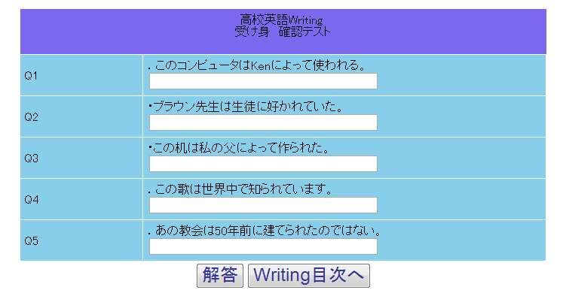

（１）

（２）

（３）

（４）
（5）

 | 【１－３．画面項目定義】
 |  | 番号 | 項目名 |  |  | 項目名（英字） | 属性 |  | 型 |  | 桁数 (Byte) | I/O | 必須チェック | 入力制限 |  |  |  | 表示形式 （編集仕様） | DBアクセス | 対応テーブルカラム |  | 詳細
 |  |  |  |  |  |  |  |  |  |  |  |  |  | かな | カタカナ | 英字 | 数値
 |  | (1) | タイトル |  |  | Title | text |  | - |  | - | O | - | - | - | - | - | - | (1) | 分野詳細表.タイトル名 |  | この問題のタイトル名
 |  | (2) | 問題文 |  |  | question | text |  | - |  | - | O | - | - | - | - | - | - | (2) | 練習問題管理表.問題文 |  | Writingの問題文
 |  | (3) | 解答 |  |  | answer | text |  | - |  | - | I | - | - | - | - | - | - | - |  |  | テキストにユーザが解答を記入する
 |  | (4) | 解答ボタン |  |  | zensoushin | Button |  | - |  | - | - | - | - | - | - | - | - | (3) | 練習問題管理表.解答 |  | 全テキストの内容をDBで処理し、あってるか表示する
 |  | (5) | Writing目次へボタン |  |  | writingBack | Button |  | - |  | - | - | - | - | - | - | - | - | - |  |  | Writing目次に跳ぶ

 | 【１－４．イベント詳細定義】
 |  |  |  |  |  |  |  |  |  |  |  |  |  |  |  |  |  |  |  |  | ＰＴ実施結果記入欄
 |  | № | イベント／条件 |  |  |  | 処理内容 |  |  |  |  |  |  |  |  |  |  |  |  |  | 実施日 |  |  | 結果 | 実施日 | 結果 | 実施日 | 結果
 |  | 1 | タイトル表示 |  |  |  | 【表示処理】
 |  |  |  |  |  |  |  | １．タイトルIDと分野IDが一致するものを探し出し、表示する。

 |  | 2 | 問題文表示 |  |  |  | 【表示処理】
 |  |  |  |  |  |  |  | 1.練習問題管理表から一致する項目を取出し、表示する

 |  | 3 | 解答テキスト |  |  |  | 【解答記入処理】
 |  |  |  |  |  |  |  | １．ユーザが問題の解答をテキストに記入する。

 |  | 4 | 解答ボタンが押されたとき |  |  |  | 【ボタン押下時処理】
 |  |  |  |  |  |  |  | 1.ユーザが入力した解答と、DBにある解答を照らし合わせ、正誤の判断をし、点数、解答、解説を表示する
 |  |  |  |  |  |  |  | 2.点数は（正解数/問題数）*100として表示する。

 |  |  |  |  |  |  | 【画面遷移】
 |  |  |  |  |  |  |  | ①URL
 |  |  |  |  |  |  |  |  |  | /Writing answer
 |  |  |  |  |  |  |  | ②遷移先
 |  |  |  |  |  |  |  |  |  | U223（Writing確認テスト解説画面）
 |  |  |  |  |  |  |  | ③パラメータ
 |  |  |  |  |  |  |  |  |  | Witing確認テスト解説画面の、画面設計書のインタフェースを参照。
 |  | 5 | Writing目次へボタンが押されたとき |  |  |  | 【画面遷移】
 |  |  |  |  |  |  |  | ①URL
 |  |  |  |  |  |  |  |  |  | /writingMenu
 |  |  |  |  |  |  |  | ②遷移先
 |  |  |  |  |  |  |  |  |  | U204（高校Witing画面）
 |  |  |  |  |  |  |  | ③パラメータ
 |  |  |  |  |  |  |  |  |  | 高校Witing画面の、画面設計書のインタフェースを参照。

 | 【１－６．DBアクセス】

 |  | (1)タイトル取得
 |  |  | 取得カラム名
 |  |  |  | 分野詳細表.タイトル名
 |  |  | 検索対象テーブル名
 |  |  |  | 科目表
 |  |  |  | 分野表
 |  |  |  | 分野詳細表
 |  |  | 検索条件
 |  |  |  | 分野詳細表.タイトルID=分野表.タイトルID
 |  |  |  | 分野表.科目ID=科目表.科目ID
 |  |  |  | 科目表.教科ID=選択中の教科ID
 |  |  |  | 分野表.科目ID=選択中の科目ID
 |  |  |  | 分野表.分野ID=選択中の分野ID

 |  | (2)問題文表示
 |  |  |  | 取得カラム名
 |  |  |  |  | 練習問題管理表.問題文,練習問題管理表.解答,練習問題管理表.解説文
 |  |  |  | 検索対象テーブル名
 |  |  |  |  | 練習問題管理表
 |  |  |  | 検索条件
 |  |  |  |  | 練習問題管理表.教科ID,科目ID,分野ID = 選択中の教科ID,科目ID,分野ID

